2017
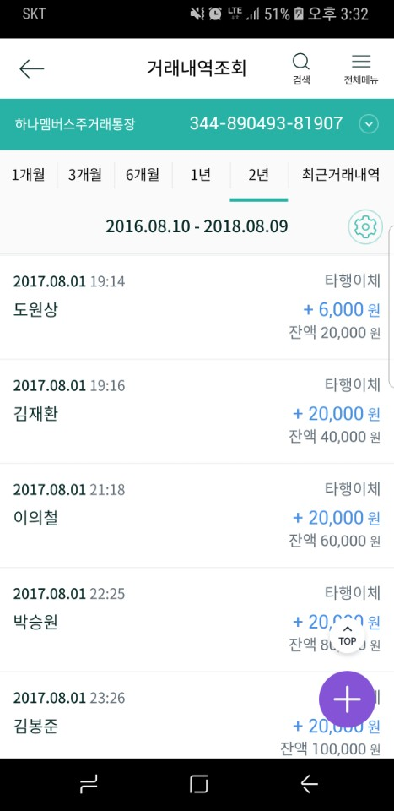
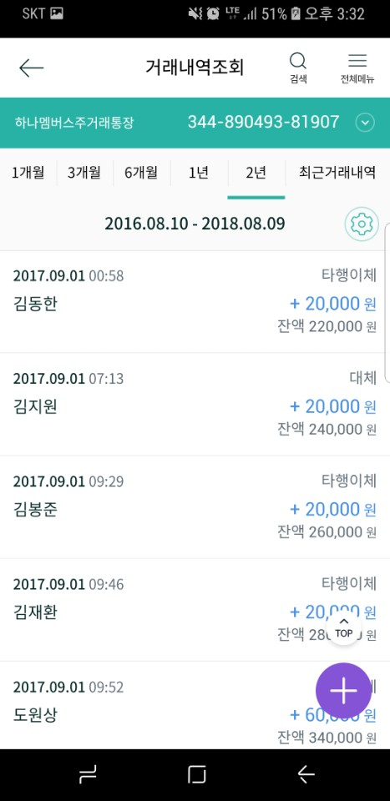
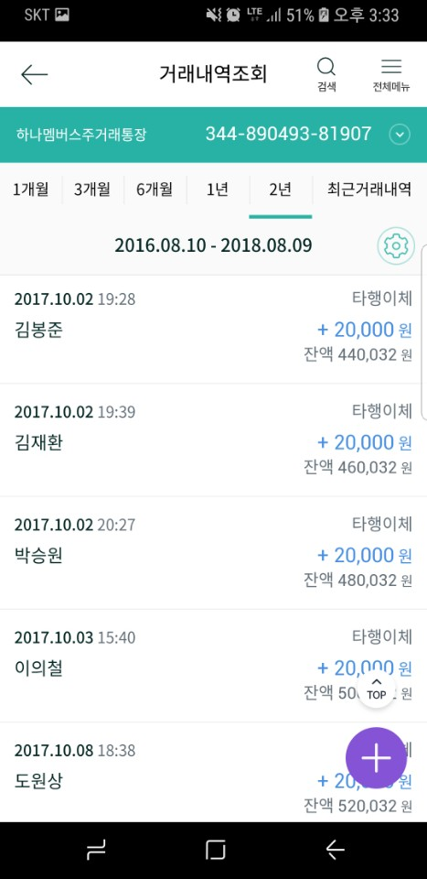
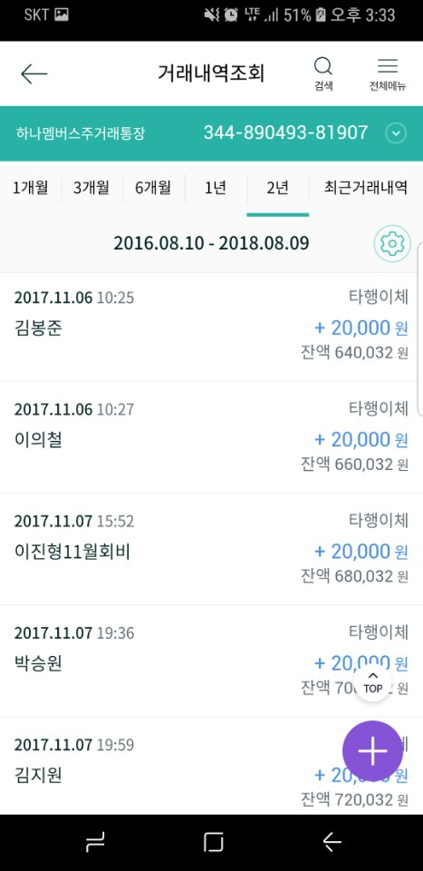
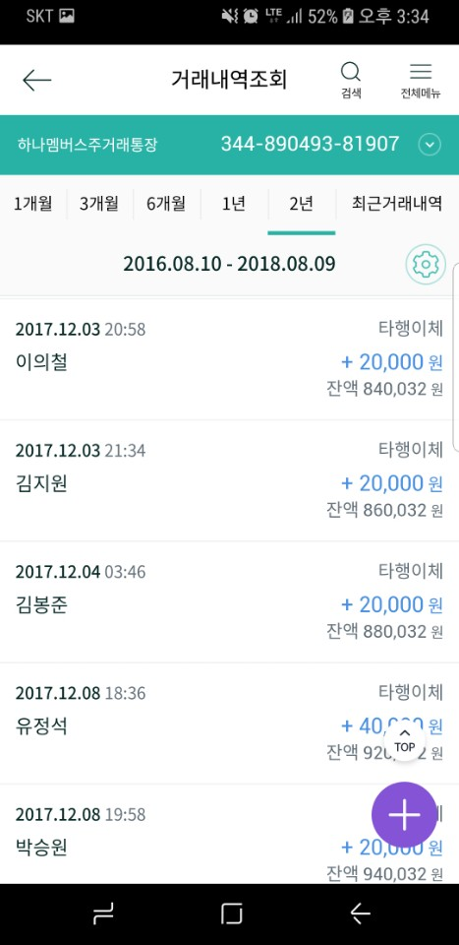

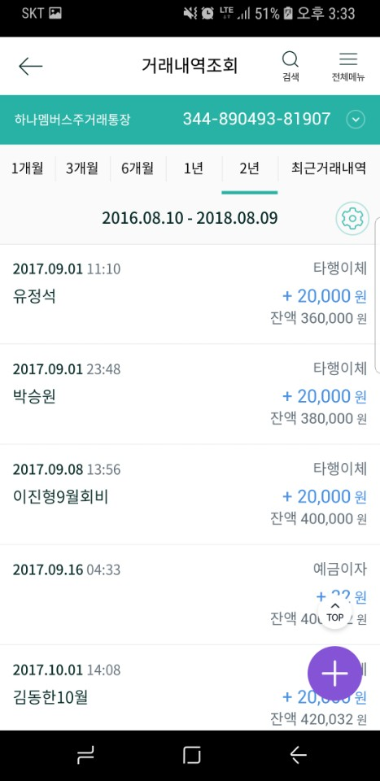
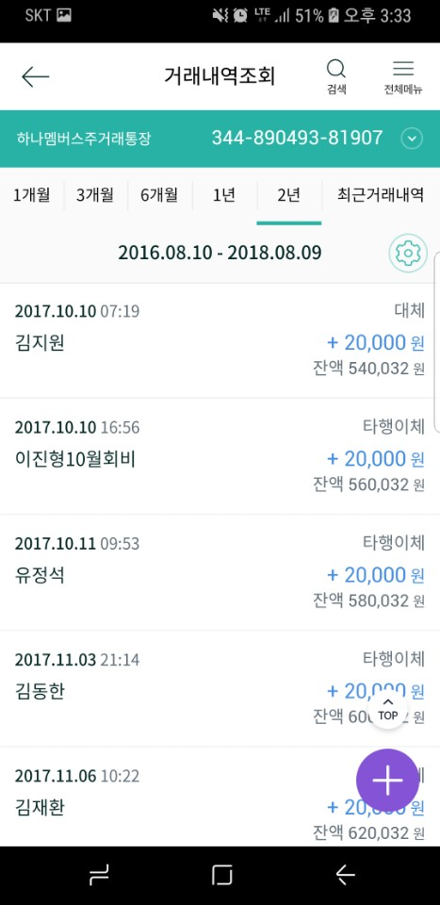
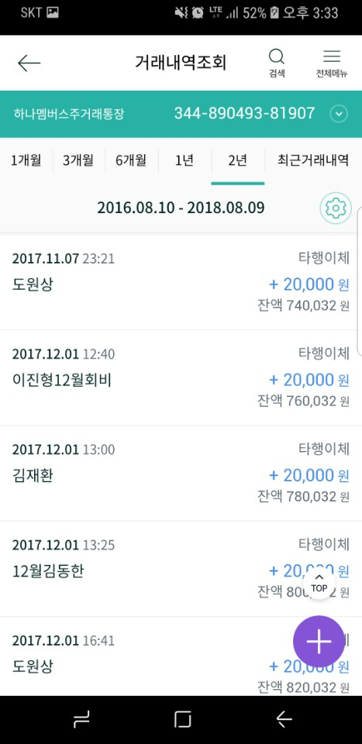
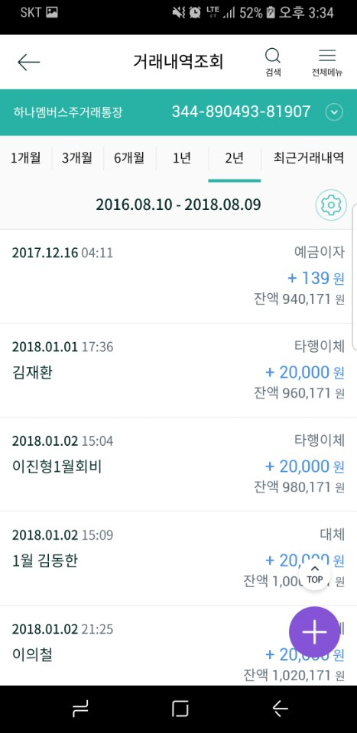
2017.8. |  |  |  |  | 2017.9. |  |  |  |  | 2017.10. |  |  |  |  | 2017.11. |  |  |  |  | 2017.12.
번호 | 이름 | 날짜 | 금액 | 비고 | 번호 | 이름 | 날짜 | 금액 | 비고 | 번호 | 이름 | 날짜 | 금액 | 비고 | 번호 | 이름 | 날짜 | 금액 | 비고 | 번호 | 이름 | 날짜 | 금액 | 비고
1 | 도원상 | 2017.8.1 | ₩20,000 | ? | 1 | 이의철 | 2017.8.31 | ₩20,000 |  | 1 | 김동한 | 2017.10.1 | ₩20,000 |  | 1 | 김동한 | 2017.11.3 | ₩20,000 |  | 1 | 이진형 | 2017.12.1 | ₩20,000
2 | 김재환 | 2017.8.1 | ₩20,000 |  | 2 | 김동한 | 2017.9.1 | ₩20,000 |  | 2 | 김봉준 | 2017.10.2 | ₩20,000 |  | 2 | 김재환 | 2017.11.6 | ₩20,000 |  | 2 | 김재환 | 2017.12.1 | ₩20,000
3 | 이의철 | 2017.8.1 | ₩20,000 |  | 3 | 김지원 | 2017.9.1 | ₩20,000 |  | 3 | 김재환 | 2017.10.2 | ₩20,000 |  | 3 | 김봉준 | 2017.11.6 | ₩20,000 |  | 3 | 김동한 | 2017.12.1 | ₩20,000
4 | 박승원 | 2017.8.1 | ₩20,000 |  | 4 | 김봉준 | 2017.9.1 | ₩20,000 |  | 4 | 박승원 | 2017.10.2 | ₩20,000 |  | 4 | 이의철 | 2017.11.6 | ₩20,000 |  | 4 | 도원상 | 2017.12.1 | ₩20,000
5 | 김봉준 | 2017.8.1 | ₩20,000 |  | 5 | 김재환 | 2017.9.1 | ₩20,000 |  | 5 | 이의철 | 2017.10.3 | ₩20,000 |  | 5 | 이진형 | 2017.11.7 | ₩20,000 |  | 5 | 이의철 | 2017.12.3 | ₩20,000
6 | 김지원 | 2017.8.2 | ₩20,000 |  | 6 | 도원상 | 2017.9.1 | ₩20,000 | 6만 입금 / 용수 8~9월 4만 | 6 | 도원상 | 2017.10.8 | ₩20,000 |  | 6 | 박승원 | 2017.11.7 | ₩20,000 |  | 6 | 김지원 | 2017.12.3 | ₩20,000
7 | 김동한 | 2017.8.2 | ₩20,000 |  | 7 | 유정석 | 2017.9.1 | ₩20,000 |  | 7 | 김지원 | 2017.10.10 | ₩20,000 |  | 7 | 김지원 | 2017.11.7 | ₩20,000 |  | 7 | 김봉준 | 2017.12.4 | ₩20,000
8 | 이진형 | 2017.8.3 | ₩20,000 |  | 8 | 박승원 | 2017.9.1 | ₩20,000 |  | 8 | 이진형 | 2017.10.10 | ₩20,000 |  | 8 | 도원상 | 2017.11.7 | ₩20,000 |  | 8 | 유정석 | 2017.12.8 | ₩20,000 | 40000 / 17.11 회비 합
9 | 유정석 | 2017.8.3 | ₩20,000 |  | 9 | 이진형 | 2017.9.8 | ₩20,000 |  | 9 | 유정석 | 2017.10.11 | ₩20,000 | 18년부터 벌금 적용 / 벌금 면제 | 9 | 유정석 | 2017.12.8 | ₩20,000 | 18년부터 벌금 적용 / 벌금 면제 | 9 | 박승원 | 2017.12.8 | ₩20,000
10 | 최용수 | 2017.9.1 | ₩20,000 | 17.9 원상이 대납 | 10 | 최용수 | 2017.9.1 | ₩20,000 | 17.9 원상이 대납 | 10 | 최용수 |  | ₩0 | 일본 | 10 | 최용수 |  | ₩0 | 일본 | 10 | 최용수 |  | ₩0 | 일본
지출 |  |  | ₩0 |  | 지출 |  |  | ₩0 |  | 지출 |  |  | ₩0 |  | 지출 |  |  | ₩0 |  | 지출 |  |  | ₩0
이자 |  |  | ₩0 |  | 이자 |  | 2017.9.16 | ₩32 |  | 이자 |  |  | ₩0 |  | 이자 |  |  | ₩0 |  | 이자 |  | 2017.12.16 | ₩139
월 합계 |  |  | ₩200,000 |  | 월 합계 |  |  | ₩200,032 |  | 월 합계 |  |  | ₩180,000 |  | 월 합계 |  |  | ₩180,000 |  | 월 합계 |  |  | ₩180,139
누적 합계 |  |  | ₩200,000 |  | 누적 합계 |  |  | ₩400,032 |  | 누적 합계 |  |  | ₩580,032 |  | 누적 합계 |  |  | ₩760,032 |  | 누적 합계 |  |  | ₩940,171

2018
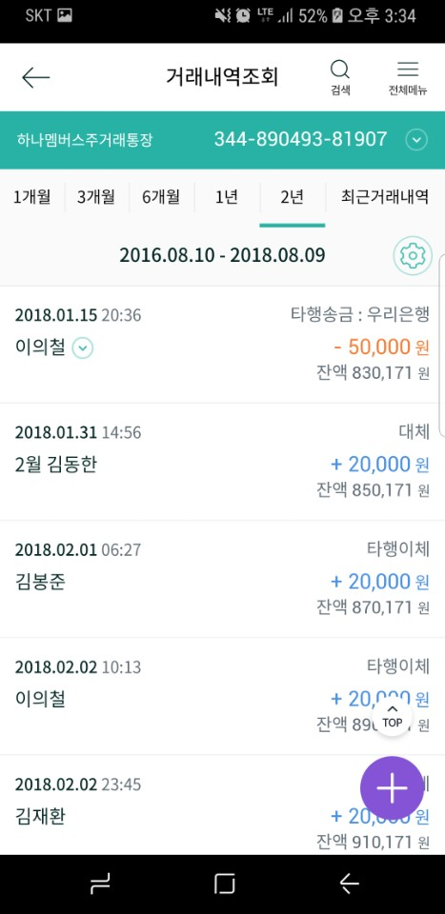
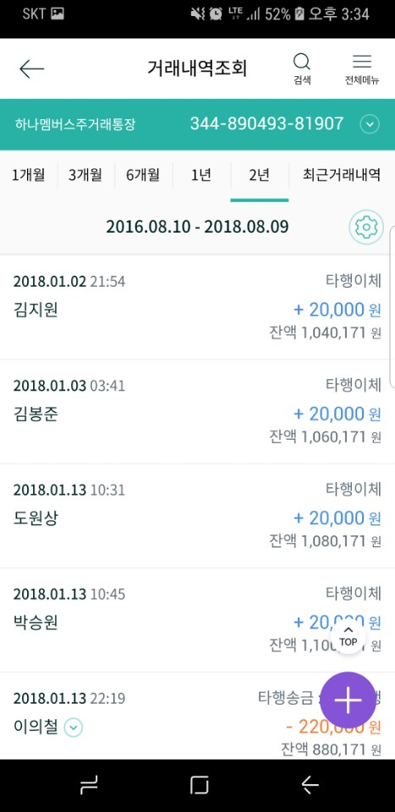
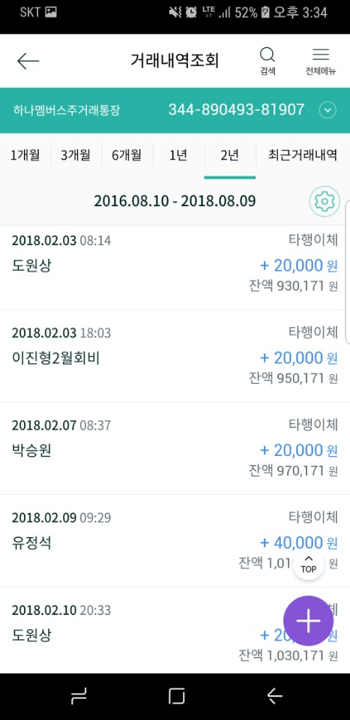
2018.1. |  |  |  |  | 2018.2. |  |  |  |  | 2018.3. |  |  |  |  | 2018.4. |  |  |  |  | 2018.5. |  |  |  |  | 2018.6. |  |  |  |  | 2018.7. |  |  |  |  | 2018.8. |  |  |  |  | 2018.9. |  |  |  |  | 2018.10. |  |  |  |  | 2018.11. |  |  |  |  | 2018.12.
번호 | 이름 | 날짜 | 금액 | 비고 | 번호 | 이름 | 날짜 | 금액 | 비고 | 번호 | 이름 | 날짜 | 금액 | 비고 | 번호 | 이름 | 날짜 | 금액 | 비고 | 번호 | 이름 | 날짜 | 금액 | 비고 | 번호 | 이름 | 날짜 | 금액 | 비고 | 번호 | 이름 | 날짜 | 금액 | 비고 | 번호 | 이름 | 날짜 | 금액 | 비고 | 번호 | 이름 | 날짜 | 금액 | 비고 | 번호 | 이름 | 날짜 | 금액 | 비고 | 번호 | 이름 | 날짜 | 금액 | 비고 | 번호 | 이름 | 날짜 | 금액 | 비고
1 | 김재환 | 2018.1.1 | ₩20,000 |  | 1 | 김동한 | 2018.1.31 | ₩20,000 |  | 1 |  |  |  |  | 1 |  |  |  |  | 1 |  |  |  |  | 1 |  |  |  |  | 1 |  |  |  |  | 1 |  |  |  |  | 1 |  |  |  |  | 1 |  |  |  |  | 1 |  |  |  |  | 1
2 | 이진형 | 2018.1.2 | ₩20,000 |  | 2 | 김봉준 | 2018.2.1 | ₩20,000 |  | 2 |  |  |  |  | 2 |  |  |  |  | 2 |  |  |  |  | 2 |  |  |  |  | 2 |  |  |  |  | 2 |  |  |  |  | 2 |  |  |  |  | 2 |  |  |  |  | 2 |  |  |  |  | 2
3 | 김동한 | 2018.1.2 | ₩20,000 |  | 3 | 이의철 | 2018.2.2 | ₩20,000 |  | 3 |  |  |  |  | 3 |  |  |  |  | 3 |  |  |  |  | 3 |  |  |  |  | 3 |  |  |  |  | 3 |  |  |  |  | 3 |  |  |  |  | 3 |  |  |  |  | 3 |  |  |  |  | 3
4 | 이의철 | 2018.1.2 | ₩20,000 |  | 4 | 김재환 | 2018.2.2 | ₩20,000 |  | 4 |  |  |  |  | 4 |  |  |  |  | 4 |  |  |  |  | 4 |  |  |  |  | 4 |  |  |  |  | 4 |  |  |  |  | 4 |  |  |  |  | 4 |  |  |  |  | 4 |  |  |  |  | 4
5 | 김지원 | 2018.1.2 | ₩20,000 |  | 5 | 도원상 | 2018.2.3 | ₩20,000 |  | 5 |  |  |  |  | 5 |  |  |  |  | 5 |  |  |  |  | 5 |  |  |  |  | 5 |  |  |  |  | 5 |  |  |  |  | 5 |  |  |  |  | 5 |  |  |  |  | 5 |  |  |  |  | 5
6 | 김봉준 | 2018.1.3 | ₩20,000 |  | 6 | 이진형 | 2018.2.3 | ₩20,000 |  | 6 |  |  |  |  | 6 |  |  |  |  | 6 |  |  |  |  | 6 |  |  |  |  | 6 |  |  |  |  | 6 |  |  |  |  | 6 |  |  |  |  | 6 |  |  |  |  | 6 |  |  |  |  | 6
7 | 도원상 | 2018.1.13 | ₩20,000 |  | 7 | 박승원 | 2018.2.7 | ₩20,000 |  | 7 |  |  |  |  | 7 |  |  |  |  | 7 |  |  |  |  | 7 |  |  |  |  | 7 |  |  |  |  | 7 |  |  |  |  | 7 |  |  |  |  | 7 |  |  |  |  | 7 |  |  |  |  | 7
8 | 박승원 | 2018.1.13 | ₩20,000 |  | 8 | 유정석 | 2018.2.9 | ₩20,000 | 18.1 합해서 4만원 입금 | 8 |  |  |  |  | 8 |  |  |  |  | 8 |  |  |  |  | 8 |  |  |  |  | 8 |  |  |  |  | 8 |  |  |  |  | 8 |  |  |  |  | 8 |  |  |  |  | 8 |  |  |  |  | 8
9 | 유정석 | 2018.2.9 | ₩20,000 |  | 9 | 도원상 | 2018.2.10 | ₩20,000 |  | 9 |  |  |  |  | 9 |  |  |  |  | 9 |  |  |  |  | 9 |  |  |  |  | 9 |  |  |  |  | 9 |  |  |  |  | 9 |  |  |  |  | 9 |  |  |  |  | 9 |  |  |  |  | 9
10 | 최용수 |  |  |  | 10 | 최용수 |  |  |  | 10 | 최용수 |  | ₩0 |  | 10 | 최용수 |  | ₩0 |  | 10 | 최용수 |  | ₩0 |  | 10 | 최용수 | 2017.9.1 |  |  | 10 | 최용수 | 2017.9.1 |  |  | 10 | 최용수 |  | ₩0 |  | 10 | 최용수 |  | ₩0 |  | 10 | 최용수 |  | ₩0 |  | 10 | 최용수 |  | ₩0 |  | 10 | 최용수 |  | ₩0
지출 |  | 2018.1.13 2018.1.15 | -₩270,000 | 모임비 | 지출 |  |  | ₩0 |  | 지출 |  |  | ₩0 |  | 지출 |  |  | ₩0 |  | 지출 |  |  | ₩0 |  | 지출 |  |  | ₩0 |  | 지출 |  |  | ₩0 |  | 지출 |  |  | ₩0 |  | 지출 |  |  | ₩0 |  | 지출 |  |  | ₩0 |  | 지출 |  |  | ₩0 |  | 지출 |  |  | ₩0
이자 |  |  | ₩0 |  | 이자 |  |  |  |  | 이자 |  |  | ₩0 |  | 이자 |  |  | ₩0 |  | 이자 |  |  | ₩0 |  | 이자 |  |  | ₩0 |  | 이자 |  |  | ₩0 |  | 이자 |  |  | ₩0 |  | 이자 |  |  | ₩0 |  | 이자 |  |  | ₩0 |  | 이자 |  |  | ₩0 |  | 이자 |  |  | ₩0
월 합계 |  |  | ₩180,000 |  | 월 합계 |  |  | ₩180,000 |  | 월 합계 |  |  | ₩0 |  | 월 합계 |  |  | ₩0 |  | 월 합계 |  |  | ₩0 |  | 월 합계 |  |  | ₩0 |  | 월 합계 |  |  | ₩0 |  | 월 합계 |  |  | ₩0 |  | 월 합계 |  |  | ₩0 |  | 월 합계 |  |  | ₩0 |  | 월 합계 |  |  | ₩0 |  | 월 합계 |  |  | ₩0
누적 합계 |  |  | ₩850,171 |  | 누적 합계 |  |  | ₩1,030,171 |  | 누적 합계 |  |  | ₩1,030,171 |  | 누적 합계 |  |  | ₩1,030,171 |  | 누적 합계 |  |  | ₩1,030,171 |  | 누적 합계 |  |  | ₩1,030,171 |  | 누적 합계 |  |  | ₩1,030,171 |  | 누적 합계 |  |  | ₩1,030,171 |  | 누적 합계 |  |  | ₩1,030,171 |  | 누적 합계 |  |  | ₩1,030,171 |  | 누적 합계 |  |  | ₩1,030,171 |  | 누적 합계 |  |  | ₩1,030,171

